Copywriting & Communication
Copywriting & Communication

Copywriting dari Campaing yang direncanakan
Bulan 1 : | Konsep: Menerapkan copywriting pada format AIDA dengan Communication Engineering pada metode Meta Model berupa Generalisasi. Tujuan Copywriting: - Membangun kepercayaan dan kredibilitas merek - Menekankan kualitas tinggi dan kesegaran produk - Mendorong konsumen untuk melakukan pembelian segera - Mengasosiasikan produk dengan pengalaman positif dan menyegarkan | AQUA air mineral yang telah dipercaya kesegarannya sejak 1973 selama lebih dari 50 tahun, AQUA melakukan uji kualitas sampai dengan 400 kali untuk memastikan produknya aman dari kontaminasi. Jadi, manfaat minum AQUA untuk kesehatan tubuh sudah tak perlu diragukan lagi dan AQUA terasa dingin alami dan segar bahkan tanpa perlu didinginkan di lemari es terlebih dahulu dikarenakan AQUA selalu berusaha melindungi serta menjaga kelestarian lingkungan di sekitar sumber airnya. | 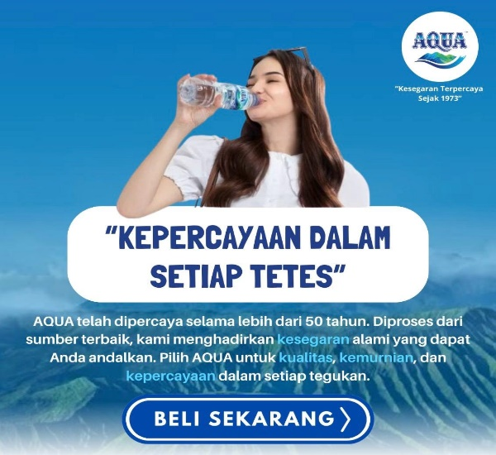 Konten Copywriting | 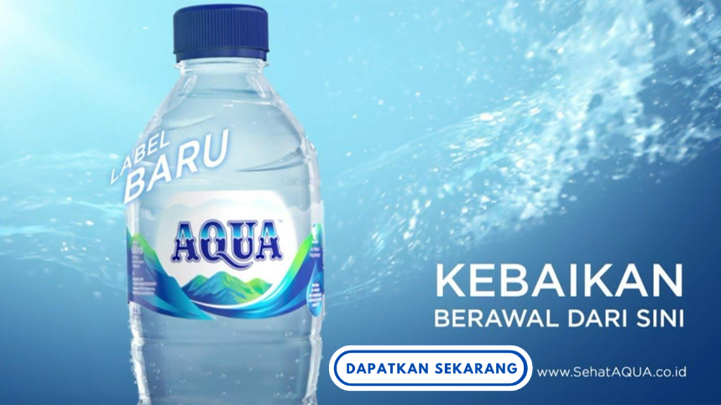 Poster Iklan

Bulan 2 : | Konsep: Menerapkan copywriting pada format AIDA dengan Communication Engineering pada metode milton model berupa nominalization. Tujuan Copywriting: - Menyampaikan pesan utama brand image dengan kemurnian 100% air mineral dari pegunungan - Dapat mendorong dan memikat perhatian target audience - Mengingatkan audience bahwa tidak semua air itu AQUA. Dengan kandungan mineral alami, AQUA telah menjadi pilihan air minum ratusan juta orang Indonesia dari generasi ke generasi. | Ragu dengan kualitas sumber air mineral AQUA? AQUA air murni pegunungan dengan kandungan mineral alami tanpa tambahan zat apapun selama prosesnya. Sumber air AQUA berasal dari 19 pegunungan terpilih di Indonesia yang merupakan lapisan tanah terdalam dengan lapisan pelindung, sehingga terbebas dari cemaran akibat aktivitas manusia. | 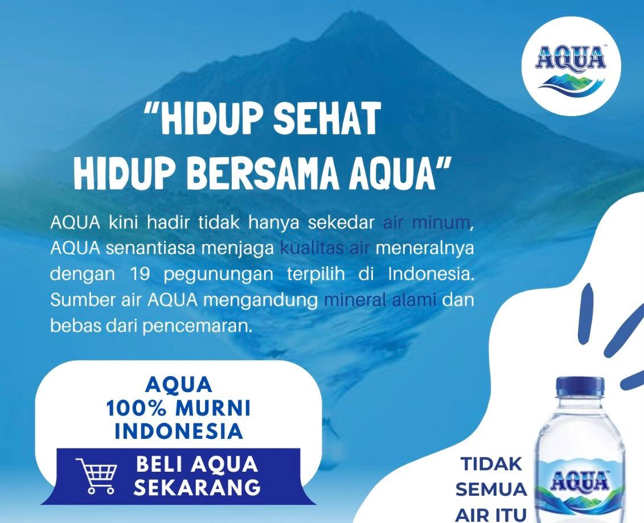 Konten Copywriting | 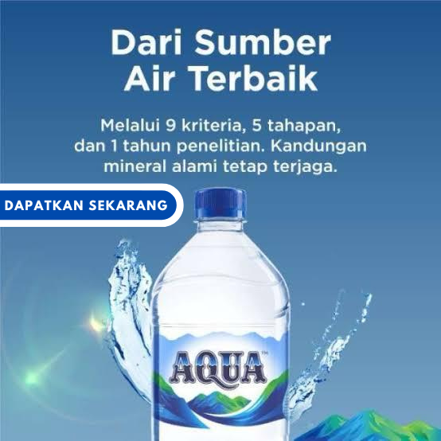 Poster Iklan

Bulan 3 | Konsep: Menerapkan copywriting pada format AIDA dengan Communication Engineering pada metode pendekatan deduksi. Tujuan Copywriting: - Menyampaikan inovasi botol daur ulang pertama di Indonesia. - Terbuat dari 100% plastik daur ulang yang 100% dapat didaur ulang kembali. - Aksi dalam bentuk nyata komitmen #BijakBerplastik. | AQUA terindifikasi terhadap masalah penyumbang limbah plastik? Tentu tidak perlu kawatir lagi, AQUA LIFE hadir sebagai aksi bentuk nyata komitmen #BijakBerplastik AQUA untuk Indonesia yang lebih bersih. 1. Terbuat dari 100% botol plastik yang didaur ulang 2. Dari sumber mata air terpilih dengan kandungan alami mineral terjaga 3. Logo sirkular melambangkan suatu proses yang berkelanjutan 4. Memenuhi kriteria SNI, halal & dikemas melalui proses produksi tersertifikasi oleh FSSC 2000 sehingga aman untuk dikonsumsi 5. Dikemas dengan proses higienis dalam ukuran 1,1L 6. Botol 100% dapat didaur ulang Kembali sehingga ramah lingkungan | 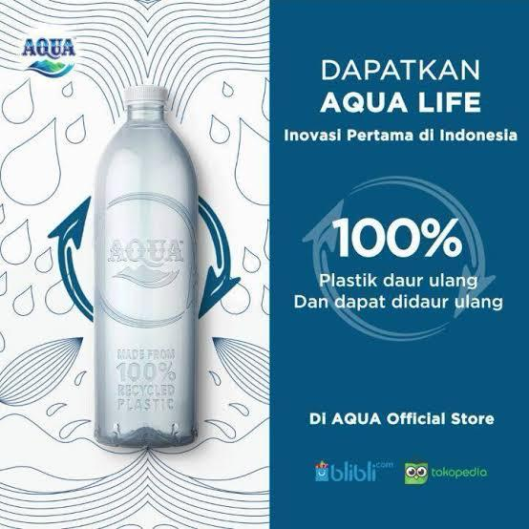 Konten Copywriting | 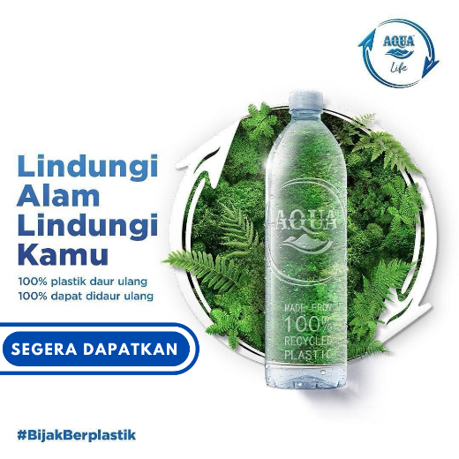 Poster Iklan

